Накладная-№3
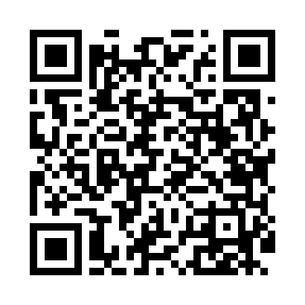
Номер товарно-транспортной накладной: |  |  | Торговый представитель: Kamol aka
Поставщик: Toshkent falcon fly 2 |  |  | Телефон торгового представителя: +998979626299
Дата отгрузки: 14.11.2025 |  |  | Контрагент: Dona zakass
Дата консигнации: |  |  | Адрес:
Доставщик: |  |  | Телефон:
Телефон доставщика:
Время заказа: 14.11.2025 10:48:27
№ | Штрих-код | Название товаров (работ,услуг) | Количество | Количество в кейсе | Цена | Сумма
 |  |  | 6 |  |  | 994000
1 | 6920240023987 | Коврики напольные для ванной комнаты 60*90CM XP-23-98 | 2 | 2 шт. | 63,000 | 126,000
2 | None | Металлическая подставка для посуды KD56-5040, Dish Rack DB-2-117 | 1 | 1 шт. | 188,000 | 188,000
3 | 6958227108594 | Вантуз из вулканизованной резины для очистки засоров 105-859 DB-83-105 | 1 | 1 шт. | 24,000 | 24,000
4 | 6805019698385 | Коврики напольные для ванной комнаты 90*150 D B-98-38 | 1 | 1 шт. | 281,000 | 281,000
5 | 2017832471432 | Мусорное ведро 31*60CM DB-6-80 | 1 | 1 шт. | 375,000 | 375,000
Итого: 994000

